Ficha Técnica
PLANILLA DE DATOS GARANTIZADOS |  |  |  | 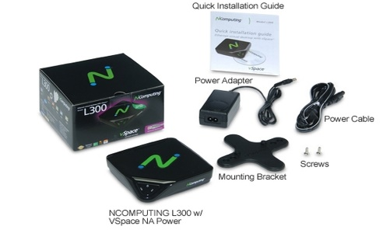 INSERTAR IMAGEN DE REFERENCIA DEL MATERIAL

N-Computing L300 |  |  |  | CÓDIGO | 2012191
 |  |  |  | FECHA REVISIÓN | 19/10/2019
 |  |  |  | ÁREA ESPECIALISTA: Soporte Tecnico

DESCRIPCIÓN SAP: N-Computing
ITEM | DATOS | UNIDAD | PEDIDO | OFRECIDO | COMENTARIO
1 | Empresa proveedora | … | (*)
2 | Fabricante | … | (*)
3 | Marca | … | (**)
4 | Modelo | … | (*)
5 | País de origen | … | (*)
6 | Norma de fabricación y ensayos | …
7 | Embalaje | … | CAJAS QUE NO EXCEDAN PESO DE 60 LIBRAS, PALETIZADO Y FLEJADO.
8 | Garantía | Años | 3
 | Max Número de usuarios |  | 30 usuarios por PC, más uno en el ordenador compartido
 | Software de usuario |  | Software de virtualización de desktop con el protocolo User Xtension (UXP)
 | Tarjeta de Red |  | 10/100 Mbps Switched Ethernet
 | Tamaño |  | Anchura: 115 mm Altura: 30mm Profundidad: 115mm
 | Peso |  | 154 g
 | Fuente de alimentación |  | Fuente de alimentación incluida 12 VDC
 | Indicadores LED |  | Power: conexión a la fuente de alimentación, LAN: Conexión a la red, actividad en la red
 | Conexión al PC Compartido |  | conexión 100 Mb/s
 | Audio |  | entrada de 12 bit stereo / salida via 3.5 mm jacks stereo
 | Hardware Interno |  | Diseño Solid-State. Sin partes movibles, sin ventiladores ni almacenaje local del usuario. Chip Numo System-on-Chip
 | Fiabilidad (MTBF) |  | 100,000 ( calculado usando Bellcore 6 TR-332, caso 2, Part 1 a 40º C)
 | Certificaciones |  | FCC clase B, CE, kCC, RoHS
 | Video Resolución Ncomputing L300 |  | Normal display resolutions (16 or 24 bit color) @60Hz 640x480, 800x600, 1024x768, Wide display resolutions (16 or 24 bit color) @60Hz 1280x720, 1280x800, 1360x768, 1366x768, 1440x90
 | Soporte Multimedia |  | Acelerador Gráficos 2D, soporte para aceleración de video para la mayoría de formatos en aplicaciones media player y video a través del navegador.
 | Licencia Vspace
 | Documentacion a presentar |  | Certificacion de distribuidor autorizado de la marca


 | oferta debe incluir |  | Base para fijar en el monitor, Fuente de alimentacion y cable de Power, como se muestra en la imagen, sin consto adicional

(*) A indicar por el oferente
(**) Timbrado en el material en alto o bajo relieve

 |  |  |  | Fecha de la oferta

 | Carlos Polonia |  |  | Nombre y firma del oferente
 | Coordinador Soporte Tecnico
COMENTARIOS:
1- Este material cumplirá con todas las indicaciones detalladas en la especificación técnica correspondiente. 2- En caso de haber una solicitud adicional por parte de La Distribuidora o que el Fabricante entienda deba entregar información complementaria, para la correcta evaluación de la propuesta, se deberá hacer por escrito y anexado a esta planilla de Datos Garantizados.

Imagen

PLANILLA DE DATOS GARANTIZADOS
IMAGEN DE REFERENCIA
DESCRIPCIÓN SAP: N-Computing | CÓDIGO: 2012191
INSERTAR IMAGEN DE REFERENCIA DEL TAMAÑO DESEADO

